Tabelle1
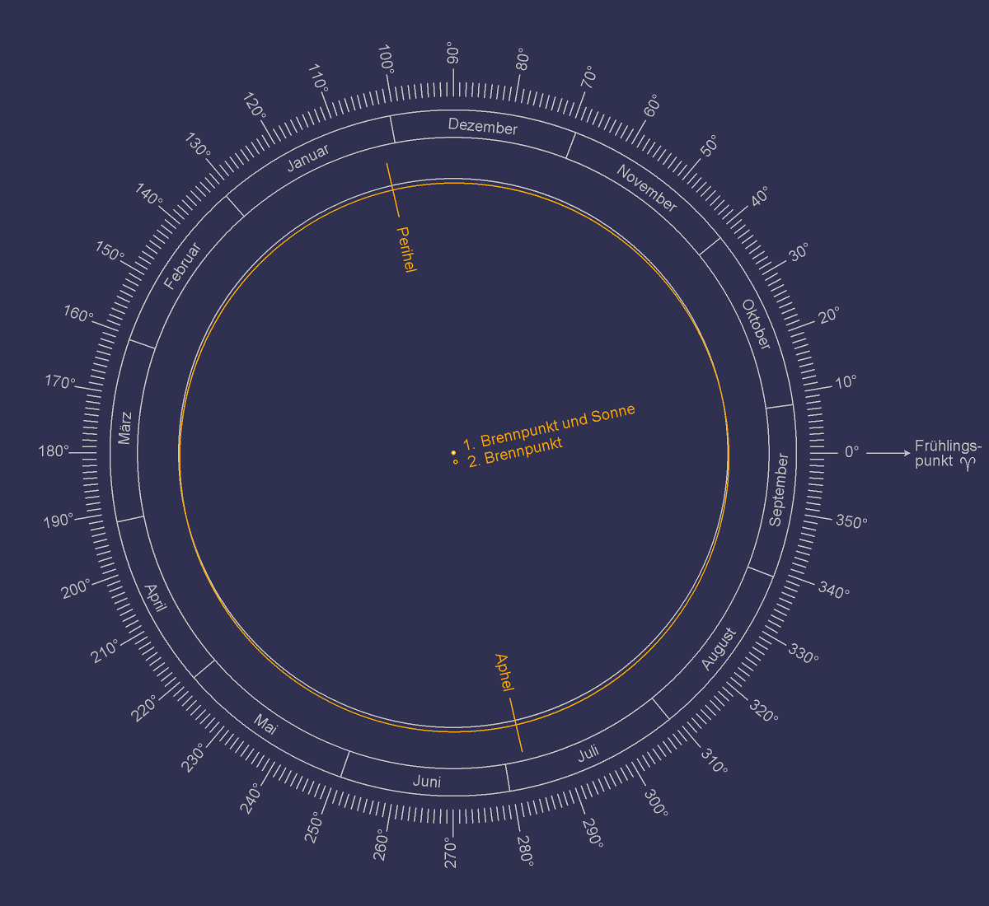

EINGABEN

Solarkonstante: S in Watt pro Quadratmetern [W/m2] |  | 1367
Große Halbachse a in Astronomischen Einheiten [AE] |  | 1
Abstand zur Sonne r in Astronomischen Einheiten [AE] |  | 1
Neigung є in Grad [°] |  | 23.44 | 0.40910517667
Breitengrad L in Grad [°] |  | 52 | 0.90757121104

 | Zeitpunkt auf der Nordhalbkugel (NH) |  | Sonneneinstrahlung I in Watt pro Quadratmeter pro Tag [W/m2/Tag] | Längengrad der Erdumlaufbahn λ |  |  | Deklination δ |  |  | Stundenwinkel bei Sonnenuntergang h

 |  |  |  | in PI [π] | in Radian [rad] | in Grad [°] |  | in Radian [rad] | in Grad [°] |  | in Radian [rad] | in Grad [°]
 |  |  | I = S · a2 [h · sin L · sin δ + sin h · cos L · cos δ] ) π · r2 |  |  |  | sin δ = -sin є · sin λ | δ = sin-1 (-sin є · sin λ) |  | cos h = max[-1, min[1, -tan(L) · tan(δ)]] | h = cos-1 ( max[-1, min[1, -tan(L) · tan(δ)]] )

 | Herbstäquinoktium | September | 268 | 0 | 0 | 0 | 0.00 | 0.00 | 0.00 | 0.00 | 1.57 | 90
 | Wintersonnenwende | Dezember | 0 | 0.5 | 1.57 | 90 | -0.40 | -0.41 | -23.44 | 1.00 | 0.00 | 0
 | Frühlingsäquinoktium | März | 268 | 1 | 3.14 | 180 | 0.00 | 0.00 | 0.00 | 0.00 | 1.57 | 90
 | Sommersonnenwende | Juni | 429 | 1.5 | 4.71 | 270 | 0.40 | 0.41 | 23.44 | -1.00 | 3.14 | 180

